المؤشرات الكلية

سوق العراق للاوراق المالية
جلسة الاحد 2026/7/5 |  |  |  | تقرير أسعار الأسهم المتداولة لسوق العراق للأوراق المالية
الجلسة (115)
الاسهم المتداولة المدرجة و OTC |  |  | 1,092,012,894 |  |  | قيمة الأسهم المتداولة المدرجة و OTC |  | 1,578,324,288 |  |  | صفقات الشركات المدرجة وOTC | 1032
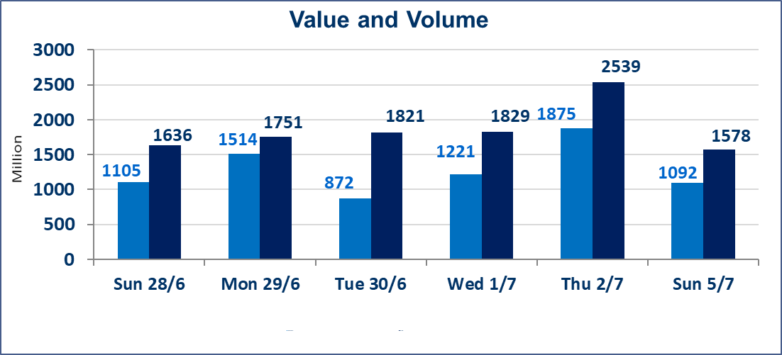
المؤشر60 ISX اليوم | 1022.46 |  | نقطة |  |  | المؤشر15 ISX اليوم | 1285.23 | نقطة
المؤشر 60 ISX السابق | 1026.44 |  | نقطة |  |  | المؤشر 15 ISX السابق | 1285.32 | نقطة
نسبة التغير | -0.39 |  | % |  |  | نسبة التغير | -0.01 | %
عدد النقاط | -3.98 |  | نقطة |  |  | عدد النقاط | -0.09 | نقطة

الشركات المدرجة | 103 | OTC | 17 | 120 |  | الشركات غير المتداولة المدرجة | 44 | OTC | 15 | 59
الشركات المتداولة | 46 | OTC | 2 | 48 |  | الشركات المرتفعة |  |  | 9
شركات الهيئة العامة |  |  |  | 5 |  | الشركات المنخفضة |  |  | 22
الموقوفة بقرار من هيأة الأوراق المالية |  |  |  | 8
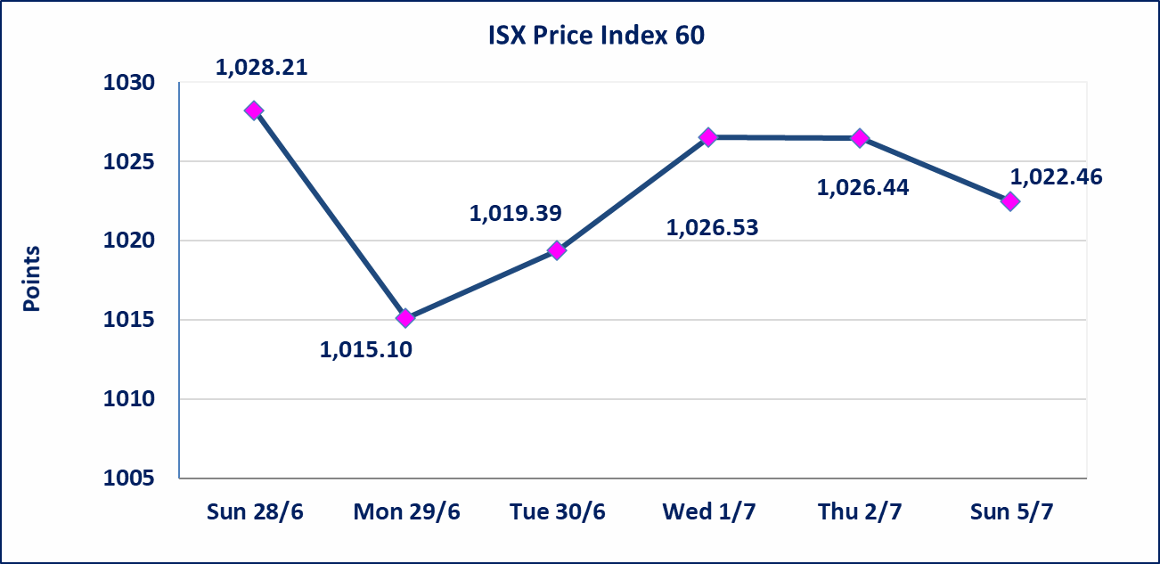
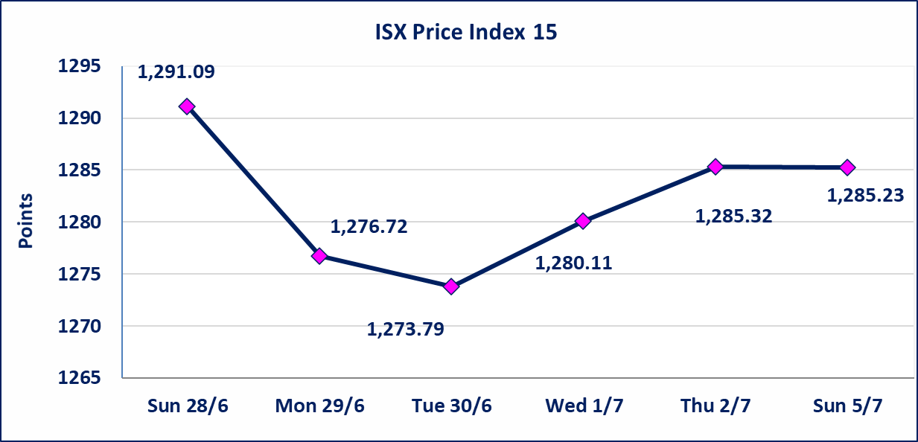

اليم الازرق للتجارة العامة(SYAM) | تم البدء بعمليات ايداع شهادات اسهم المساهمين لشركة اليم الازرق للتجارة العامة إعتباراً من جلسة الاربعاء 2026/6/3
الوطنية للصناعات الغذائية (INFF) | تم البدء بعمليات ايداع شهادات اسهم المساهمين لشركة الوطنية للصناعات الغذائية إعتباراً من جلسة الاحد 2026/5/24 وسيتم اطلاق التداول لحين اكمال انتهاء الاجراءات في مركز الايداع في منصة الشركات غير المدرجة ISX-OTC.
الحد الأعلى والادنى للتغير في السعر | نسبة التغير الحدود الدنيا للحركة السعرية للاسهم من (5% الى 10%) والحدود العليا من(10% الى 25%)في كافة المنصات ماعدا منصة OTC.
Web site : www.isx-iq.net E-mail : info-isx@isx-iq.net |  |  |  |  | 07834000034 - 07711211522 : ص . ب :3607 العلوية الهاتف |  |  |  |  |  | بغداد /الكرادة/ قرب المسرح الوطني /مجاور مصرف الخليج التجاري

نسبة التغير
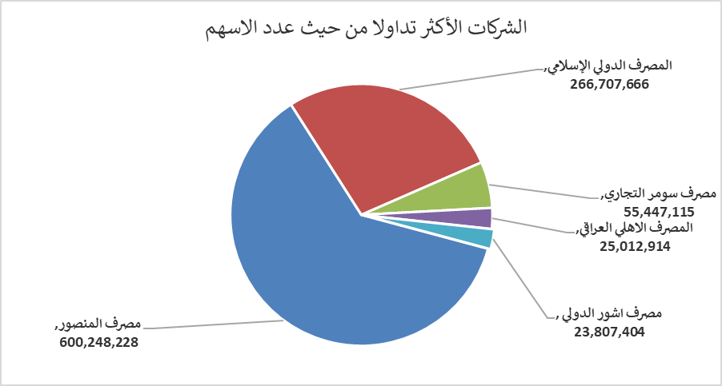
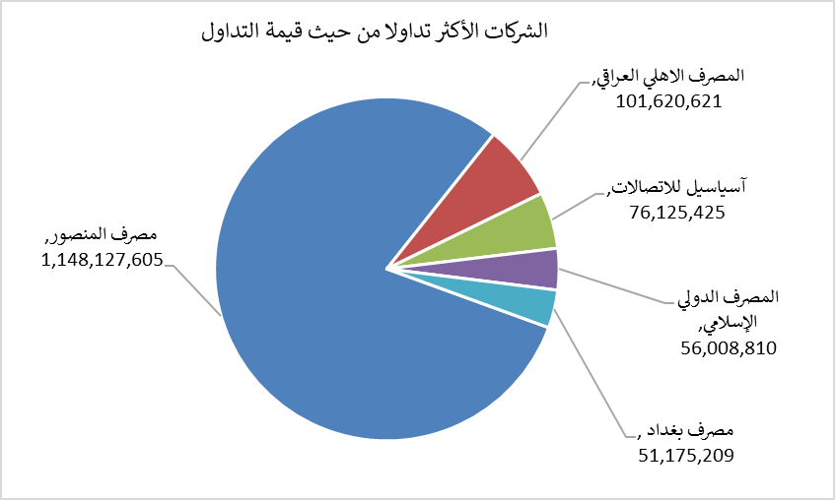
الشركات الأكثر ارتفاعاً وانخفاضاً

نسبة التغير لاسعار الاغلاق الاكثر ارتفاعاً |  |  |  | نسبة التغير لاسعار الاغلاق الاكثر انخفاضاً
اسم الشركة | اغلاق | التغير(%) | الاسهم المتداولة | اسم الشركة | اغلاق | التغير (%) | الاسهم المتداولة
مصرف الشرق الأوسط | 0.090 | 12.50 | 91,407 | المصرف المتحد للاستثمار | 0.050 | -16.67 | 1,101,325
الخياطة الحديثة | 6.000 | 8.70 | 2,742,537 | العراقية لصناعات الكارتون | 2.210 | -9.80 | 987,971
الفلوجة لانتاج المواد الانشائية | 2.930 | 6.16 | 30,586 | التمورالعراقية | 2.400 | -7.69 | 176,668
مصرف كوردستان الدولي الاسلامي | 1.510 | 4.14 | 10,269,433 | فندق بغداد | 12.000 | -7.69 | 1,328,985
مدينة العاب الكرخ السياحية | 4.600 | 2.22 | 115,865 | مصرف الطيف الاسلامي | 0.880 | -7.37 | 22,346

الشركات الاكثر نشاطا حسب الاسهم المتداولة (حجم التداول) |  |  |  | الشركات الاكثر نشاطا حسب القيمة المتداولة
اسم الشركة | اغلاق | التغير(%) | الاسهم المتداولة | اسم الشركة | اغلاق | التغير (%) | القيمة المتداولة
مصرف المنصور | 1.920 | -0.52 | 600,248,228 | مصرف المنصور | 1.920 | -0.52 | 1,148,127,605
المصرف الدولي الإسلامي | 0.210 | -4.55 | 266,707,666 | المصرف الاهلي العراقي | 4.020 | 0.00 | 101,620,621
مصرف سومر التجاري | 0.220 | -4.35 | 55,447,115 | آسياسيل للاتصالات | 16.500 | 0.79 | 76,125,425
المصرف الاهلي العراقي | 4.020 | 0.00 | 25,012,914 | المصرف الدولي الإسلامي | 0.210 | -4.55 | 56,008,810
مصرف اشور الدولي | 0.330 | 0.00 | 23,807,404 | مصرف بغداد | 3.000 | -0.33 | 51,175,209

